配置字和数据类型
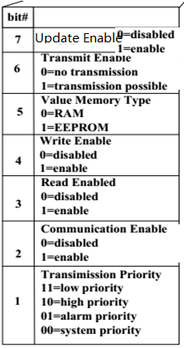
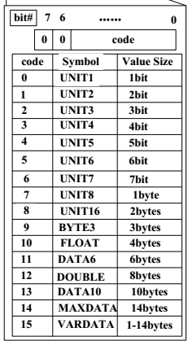
通讯对象序列号（x） | 1byte配置字节 | 1byte数据类型
0
1
2
3
4
5
6
7
8
9
10
11
12
13
14
15
16
17
18
19
20
21
22
23
24 | 简写：U T V W R C P | code为0到7 的类型都占一个byte空间
25
26
27
28

